მულტიპორტული კაბელი
დანართი # 1 (ფასების ცხრილი)
დასახელება | მოდელი | ფოტო | რაოდენობა (ცალი) | ერთეულის ღირებულება (დღგ-ს ჩათვლით) | ჯამი (დღგ-ს ჩათვლით) | ვალუტა | მწ/ქვეყანა | მოწოდების ვადა
multiport adapter cabel- VX 680 ტერმინალებისთვის | 301001-10-CMI | 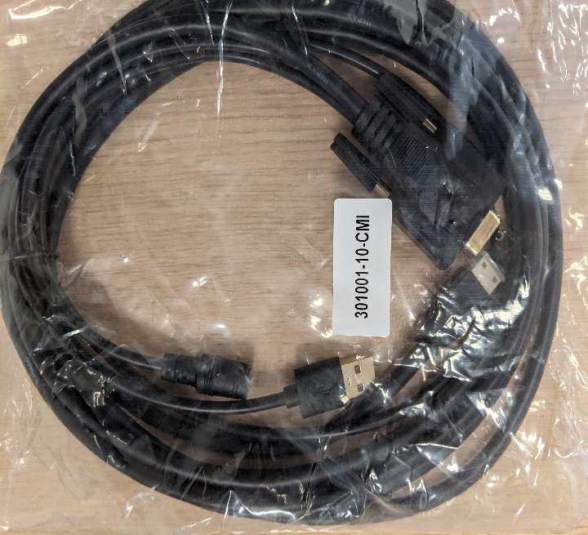 | 1000 | 0 | 0
სულ ჯამური ღირებულება დღგ-ს ჩათვლით: |  |  |  |  | 0

